スクリーニング
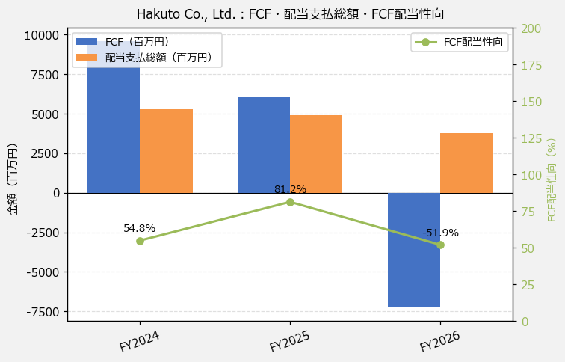
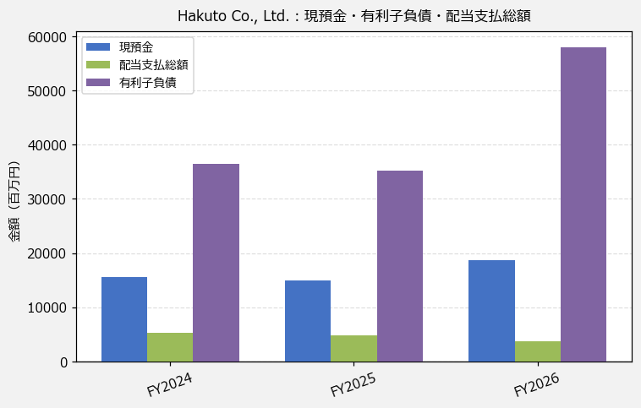
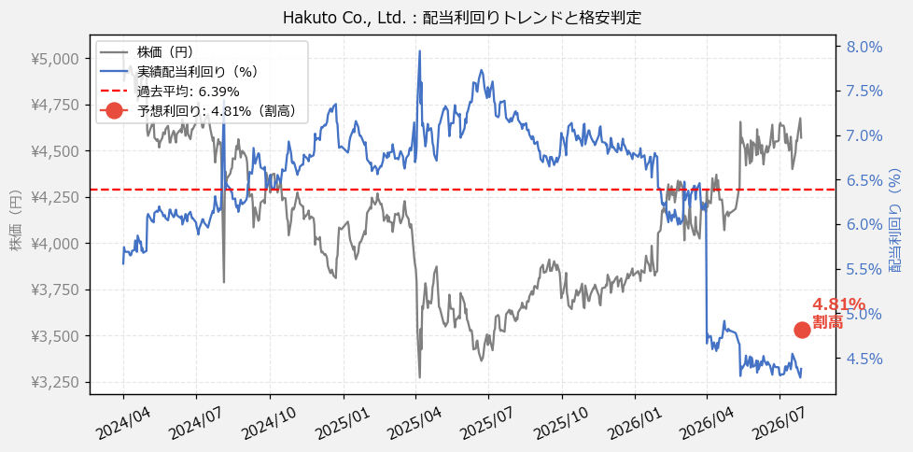
Hakuto Co., Ltd.（7433） 財務スクリーニング 2026/07/28

現在株価（円） | ¥4,570
予想DPS（円） | ¥220
予想配当利回り | 4.81%

指標 | FY2024 | FY2025 | FY2026 | CAGR（3年）
EPS（円） | 274.88 | 272.54 | 266.06 | -1.6%
DPS実績（円） | 280.00 | 260.00 | 200.00 | -15.5%
EPS配当性向[%] | 101.9 | 95.4 | 75.2 | —
FCF（百万円） | 9,588.0 | 6,021.0 | -7,260.0 | —
FCF配当性向[%] | 54.8 | 81.2 | -51.9 | —
有利子負債（百万円） | 36,483.0 | 35,281.0 | 58,030.0 | +26.1%
現預金（百万円） | 15,568.0 | 14,929.0 | 18,749.0 | +9.7%
ネットキャッシュ（百万円） | -20,915.0 | -20,352.0 | -39,281.0 | —
グロス配当余裕[年] | 3.0 | 3.1 | 5.0 | —
ネット配当余裕[年] | -4.0 | -4.2 | -10.4 | —

【短信入力】
現預金（百万円） | 15,568.0 | 14,929.0 | 18,749.0
配当支払総額（百万円） | 5,259.0 | 4,892.0 | 3,765.0

